상품제안서
GaN지원 PD65W 초고속충전기 | 상품코드: S38490

 |  |  |  |  |  |  | 02-713-8555 | www.synergygift.co.kr
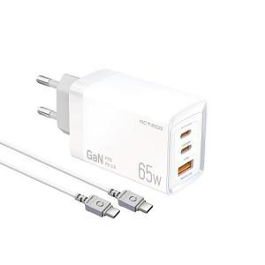

【상세/제작정보】 | <span style="font-size: 14pt;">※ 50개 미만 발주 희망시 별도 문의 바랍니다.</span>

【인쇄/포장옵션】 | 레이저 / 포장지포장

【공급단가】 | 수량 | 50~ | 100~ | 300~ | 1,000~ | 3,000~
*VAT별도 | 단가 | 15,340원 | 14,980원 | 14,510원 | 13,800원 | 13,330원

【상품 URL】 | https://www.synergygift.co.kr:443/src/goods_detail.php?gdno=38490

